set_info
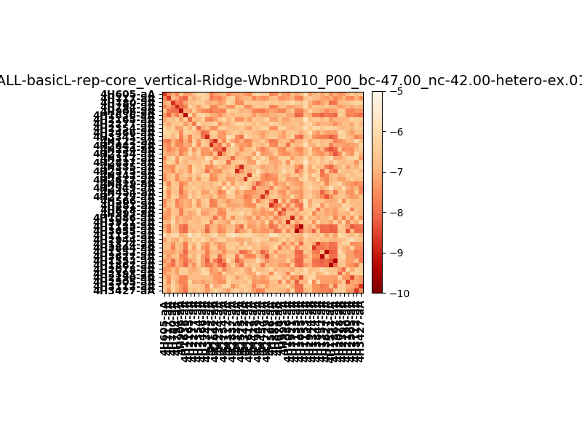
N_pairs: | 29
N_heterodimers: | 18
N_homodimers: | 11
orthogonality_average: | -1.6063284874
orthogonality_average_%: | 32.1265697479
orthogonality_gap: | 1.95850133896
orthogonality_gap_%: | -39.1700267792
N_offtarget_above_min_ontarget: | 1855

max_affinity: | -9.36991977692
min_affinity: | -5.67414999008
lower_is_better: | True

binding_min_affinity: | -6.40700960159
binding_min_affinity_%: | 28.1401920319

nonbinidng_max_affinity: | -8.36551094055
nonbinidng_max_affinity_%: | 67.310218811

total_II_pairs: | 76
total_II_pairs_%: | 65.5172413793
total_IN_mismatches: | 4
total_IN_mismatches_%: | 3.44827586207
total_NN_pairs: | 36
total_NN_pairs_%: | 31.0344827586

total_electrostatic_matches: | 232
total_electrostatic_matches_%: | 100.0
total_electrostatic_mismatches: | 0
total_electrostatic_mismatches_%: | 0.0

starting_pos: | f
N_heptades: | 4
N_aminoacids: | 29

normalization_max: | -10
normalization_min: | -5

